Svari
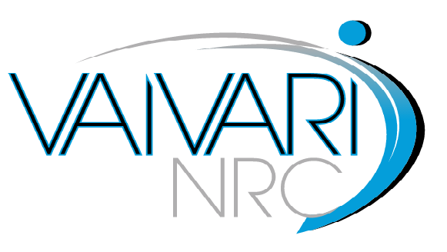

TEHNISKĀ SPECIFIKĀCIJA

Nr.p.k. | Iekārtas nosaukums, tehniskās prasības un funkcionalitāte | Pretendenta piedāvājums | Norāde uz datu lapas numuru, kur var atrast atbilstību izvirzītajām prasībām
1 | MEDICĪNISKIE PACIENTU SVARI | (jānorāda modelis un ražotājs)
1.1 | Vispārīgās prasības
1.1.1 | EK atbilstības deklarācija
1.1.2 | Iekārtai jābūt veiktai pirmreizējai verifikācijai un tai ir jābūt metroloģiskajam papildmarķējumam "M"
1.1.3 | Iekārtas garantija ne mazāk kā 24 mēneši no pieņemšanas - nodošanas akta parakstīšanas brīža
1.1.4 | Iekārtai ir lietošanas instrukcija latviešu valodā (lietošanas instrukcija var būt tulkota uz piegādes brīdi)
1.1.5 | Piegādātājam ir jābūt ražotāja autorizētam pārdot, piegādāt un nodrošināt servisu Latvijas teritorijā
1.1.6 | Iekārta ir jauna (ražotas ne ātrāk kā 2016.gadā), iepriekš nelietota un nesatur lietotas vai atjaunotas sastāvdaļas
1.2 | Veicamās funkcijas
1.2.1 | Svara rādītāju noteikšana
1.3 | Tehniskās prasības
1.3.1 | Ergonomiski un robusts optimizēts dizains ikdienišķai profesionālai lietošanai
1.3.2 | Droša un neslīdoša pozicionēšana ar gumijas kājām
1.3.3 | Dinamiskā svēršanas funkcija, lai noteiktu stabilu svēršanas rezultātu nemierīgam pacientam
1.3.4 | Datu noturēšanas funkcija: ja svēršanas vērtība paliek nemainīgā svarā, kas norādīts uz displeja, automātiski iesaldējas līdz tiek nospiests atkārtošanas taustiņš
1.3.5 | Mātes un bērna funkcija – kad tiek nosvērta bērna māte, tad rezultāts tiek nodzēsts uz nulli un, sveroties kopā ar bērnu, var iegūt precīzu bērna svaru
1.3.6 | Liela platforma ar neslīdošu virsmu
1.3.7 | Ergonomisks displejs ar lieliem taustiņiem un augsta kontrasta LCD displeju
1.3.8 | Datu interfeisa pieslēgums RS 232
1.3.9 | Maksimālais lietotāja svars: ne mazāk kā 250kg
1.3.10 | Svēršanas iedaļa: 0.1kg
1.3.11 | Viegli tīrāms

